상품제안서
거꾸로 3단 암막 자외선차단 자동우산 | 상품코드: S42581

 |  |  |  |  |  |  | 02-713-8555 | www.synergygift.co.kr
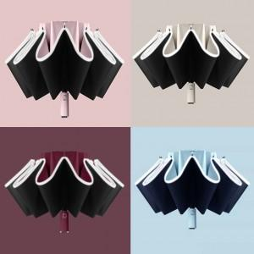

【상세/제작정보】

【인쇄/포장옵션】 | 레이저, 스티커, DTF컬러필름 / 포장지포장

【공급단가】 | 수량 | 30~ | 100~ | 300~ | 1,000~ | 3,000~
*VAT별도 | 단가 | 10,730원 | 10,570원 | 10,320원 | 9,910원 | 9,490원

【상품 URL】 | https://www.synergygift.co.kr:443/src/goods_detail.php?gdno=42581

